示意图
 |  |  |  | S8开盖拧盖 |  |  |  | S9加液体试剂工位
 |  |  |  | 左右伺服 | 400W 10mm |  |  | 加液工位TIP试剂盒 漫反GTB2F-N1131*2
 |  |  |  | 上下伺服 | 100W带刹车 5mm |  |  | 加液工位 漫反GTB6SP-1GE1116EZZZ*5
 |  |  | 一体 | 旋转伺服&夹爪 ERGS-D0-190-18PF-5-R2.1 |  |  |  | 左右电机 400W 5mm
 |  |  |  | RS485 MODBUS RTU |  |  |  | 前后电机 100W 10mm |  |  |  | S11
 |  |  |  | 开盖工位 漫反GTB6SP-1GE1116EZZZ*2 |  |  |  | 移液枪 SC-Z180-00-35-02 |  |  |  | 成品烧杯 6*3层 漫反GTB2F-N1131 18个
 |  |  |  | 放瓶盖工位 漫反GTB6SP-1GE1116EZZZ*5 |  |  |  | 天平 RS232 |  |  |  | 成品样品瓶 6*3层 漫反GTB6SP-1GE1116EZZZ 18个
 | 大寰 | PGIA-140-80-0-F3-M1-L5 |  | 开盖电爪 分体式 |  |  |  |  |  | S10
 |  |  |  |  |  |  |  |  |  | 液体试剂瓶 5*4层 漫反GTB6SP-1GE1116EZZZ 20个

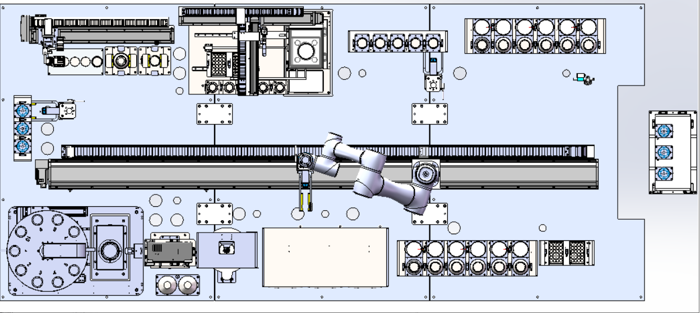

 |  |  |  |  |  |  |  |  |  |  |  |  |  |  |  |  |  |  | 任务号 | 1 | 去位置1取
 |  |  |  |  |  |  |  |  |  |  |  |  |  |  |  |  |  |  |  | 2

 |  | 固体粉末容器瓶 |  |  |  |  |  |  |  |  |  |  |  |  | 入料口检测 漫反GTB2F-N1131 5个
 |  | 漫反GTB6SP-1GE1116EZZZ*6 |  |  |  |  |  |  |  |  |  |  |  |  |  |  |  |  | 磁搅 | 准备信号
 |  |  |  |  |  |  |  |  |  |  |  |  |  |  |  |  |  |  |  | 放料
 |  |  |  |  |  |  |  |  |  |  |  |  |  |  | 海康 MV-ID2016M |  |  |  |  | 允许加工
 |  |  |  |  |  |  |  |  |  |  |  |  |  | S01 |  |  |  |  |  | 下发参数 | 搅拌速度
机械手夹爪产品感应 GTB6SP-1GE1116EZZZ |  |  |  |  |  |  |  |  |  |  |  |  |  |  |  |  |  |  |  | 加工触发
电爪 PGIA-140-80-W-F2-M1-L10 |  |  |  |  |  |  |  |  |  |  |  |  |  |  | 上料过渡仓 modbus tcp |  |  |  |  | 加工完成
机器人模组400W
机器人电源：AC220V 150W |  |  |  |  |  |  |  |  |  |  |  |  |  |  | 开门
 |  |  |  |  |  |  |  |  |  |  |  |  |  |  |  |  |  |  | 运动机构 | 准备信号
50mm |  |  |  |  |  |  |  |  |  |  |  |  |  |  | 扫码枪：固体、烧杯不扫码；TIP确认？ |  |  |  |  | 放料 | 取料
 |  |  |  |  |  |  |  |  |  |  |  |  |  |  |  |  |  |  |  | 工艺 | 1 | 样品瓶开盖
 |  |  |  |  |  |  |  |  |  |  |  |  |  |  |  |  |  |  |  |  | 2 | 样品瓶开盖
 |  |  |  |  |  |  |  |  |  |  |  |  |  |  |  |  |  |  |  |  | 3 | 液体品瓶开盖
 |  |  |  |  |  |  |  |  |  |  |  |  |  |  |  |  |  |  |  |  | 4 | 液体品瓶开盖

 |  |  |  |  |  |  | S5 | 拍照旋转 漫反GTB6SP-1GE1116EZZZ/1个 旋转电机200W 相机*2 电机直径38 大齿轮240
 |  |  |  |  |  |  | S6加溶剂机构 1个 |  |  | S3 | 烧杯 6*3层 漫反GTB2F-N1131 18个
 |  |  |  | S7 |  |  | 漫反GTB6SP-1GE1116EZZZ*1 |  |  |  | 样品瓶 6*3层 漫反GTB6SP-1GE1116EZZZ 18个
 |  |  |  | 加样仪S8 | 16A？ |  | 注射泵*2 Y-03B RS485 DC24V/3A
 |  |  |  | XR MW-01 EIP通讯 |  |  | 液位传感器XKC-Y29A-NPN*4 DC24V/10mA |  |  |  |  |  | S2
 |  |  |  |  |  |  | 加罐液两个阀17W |  |  |  |  |  | TIP 2*3层 6
 |  |  |  |  |  |  |  |  | S4 |  |  |  | 漫反 GTB6SP-1GE1116EZZZ 6个
 |  |  |  |  |  |  |  |  | 搅拌 3*2层 漫反GTB6SP-1GE1116EZZZ*6
 |  |  |  |  |  |  |  |  | 热传感器 *6 4-20MA
 |  |  |  |  |  |  |  |  | 磁搅带加热功能 MS7-H280-G*6 RS232*6 1050W/个
 |  |  |  |  |  |  |  |  | AI4C项目

 |  |  |  |  |  |  |  |  |  |  |  |  |  | 工控机 | 144W |  | 144 |  |  | 开盖电动旋转伺服 | 100W | 1 | 100
 |  |  |  |  |  |  |  |  |  |  |  |  |  | 加罐液阀 | 17W | 2个 | 34 |  |  | 开盖夹紧伺服 | 40W | 2个 | 80
 |  |  |  |  |  |  |  |  |  |  |  |  |  | 注射泵 | DC24V/3A | 2个 | 144 |  |  | 移液枪 | 24V/2.5A |  | 60
 |  | 电压 | 功率 | 电流 | 空开 | 总功率/W |  |  |  |  | 手套箱IP | 2
 |  |  |  |  |  |  |  |  |  |  | 固体加样仪 | 2
 | 磁搅拌*6 | AC220V | 1050W | 4.8A | 1P C6A | 6300
 | 加样仪 | AC220V | 2200KW | 10A | 2P C16A | 2200
 | 旋转电机 | AC220V | 200W | 0.91A | 1P D6A | 200
 | 机器人 | AC220V | 150W | 0.7A | 1P D6A | 200 |  |  |  |  |  |  |  |  |  |  | 合计 | 322
 | 机器人移栽模组 | AC220V | 400W | 1.8A | 1P D6A | 400
 | 开盖左右 | AC220V | 400W | 1.8A | 1P D6A | 400 |  |  |  |  |  |  |  | 220V: | 扫码枪1
 | 开盖上下 | AC220V | 100W | 0.45A | 1P D6A | 100 |  | 合计 | 7200 |  |  |  |  |  | 相机2
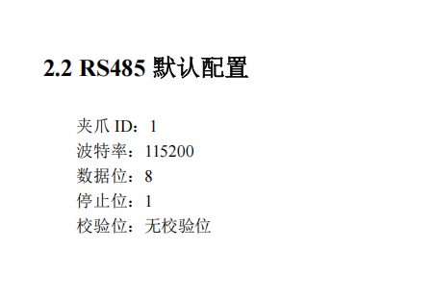
 | 移液左右 | AC220V | 400W | 1.8A | 1P D6A | 400 |  |  |  |  |  |  |  |  | 光源2
 | 移液前后 | AC220V | 100W | 0.45A | 1P D6A | 100 |  |  |  |  |  |  |  |  | 电脑1
 | 开关电源 | AC220V | 480W | 4.4A |  | 960 |  |  |  |  |  |  |  |  | 显示屏1
 | 开关电源 | AC220V | 240W | 1.1A |  | 240
 | 插座 | AC220V | 2000W | 10A | 1P D10A | 2000

 |  |  |  | 合计 |  | 13500 | W
 |  |  |  | 电流 |  | 61.363636364 | A

 |  |  |  |  |  | 20000 |  |  |  | 大寰电爪

 | RS232 | 天平1+磁搅拌6
 | RS485 MODBUS RTU | 旋转伺服&夹爪1+开盖固定产品电爪1
 | RS485 modbus RTU | 注射泵2
 | CAN | 1

 | 亿芯旋转 | 3号
 | 亿芯夹持 | 4号

